Sheet1
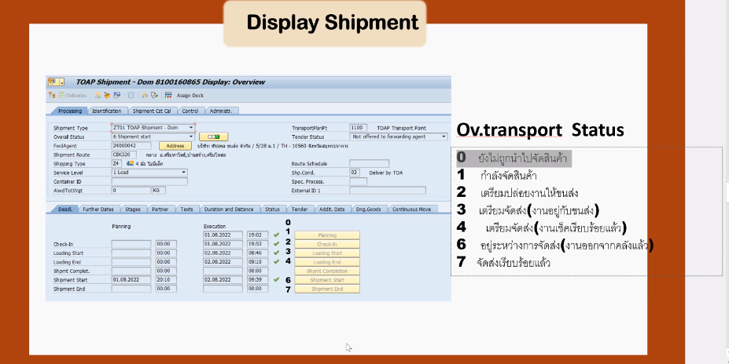
 |  | กำลังจัดเตรียม |  |  |  | สินค้ารอการจัดส่ง |  | ระหว่างขนส่ง |  | จัดส่งเรียบร้อย
1 |  | 2 |  | 3 |  | 4 |  | 6 |  | 7
40 | 41 | 42 | 43 | 44 | 45 | 46 | 47 | 48 | 49 | 50 | 51
New | New | New | New | New | New | New | New | New | New | New | New
Planning Date | Planning Time | Checkin Date | Checkin Time | Loading Start Date | Loading Start Time | Loading End Date | Loading End Time | Shipment Start Date | Shipment Start Time | Shipment End Date | Shipment End Time
2022-08-09 | 12:01:00 | 2022-08-09 | 13:48:00 | 2022-08-09 | 15:31:00 | 2022-08-10 | 7:28:00 | 2022-08-10 | 8:36:00 | 2022-08-11 | 14:31:00
2022-08-09 | 12:01:00 | 2022-08-09 | 13:48:00 | 2022-08-09 | 15:31:00 | 2022-08-10 | 7:28:00 | 2022-08-10 | 8:36:00 | 2022-08-11 | 14:31:00
2022-08-09 | 12:01:00 | 2022-08-09 | 13:48:00 | 2022-08-09 | 15:31:00 | 2022-08-10 | 7:28:00 | 2022-08-10 | 8:36:00 | 2022-08-11 | 14:31:00
2022-08-09 | 12:01:00 | 2022-08-09 | 13:48:00 | 2022-08-09 | 15:31:00 | 2022-08-10 | 7:28:00 | 2022-08-10 | 8:36:00 | 2022-08-11 | 14:31:00

 | No. | SAP | Web | Message note
 | 1 | Planning Date | สั่งซื้อ
 | 2 | Checkin Date | กำลังจัดเตรียม | สินค้าจัดส่งสำเร็จภายใน X+3 Days
 | 3 | Loading Start Date
 | 4 | Loading End Date | สินค้ารอการจัดส่ง
 | 6 | Shipment Start Date | ระหว่างขนส่ง
 | 7 | Shipment End Date | จัดส่งเรียบร้อย

